CP05
CASO | Verificar que al eliminar uno o más registros pueda realizarse seleccionando al registro del tripulante y con el botón "Eliminar Todos".
 | VUCEPERPAM-263

ROL | Navegador: CHROME
 | Rol: Administrado.Supervisor

EVIDENCIA DEL CASO

P1. Ingresar a la página de la VUCE (Link Certificacion)

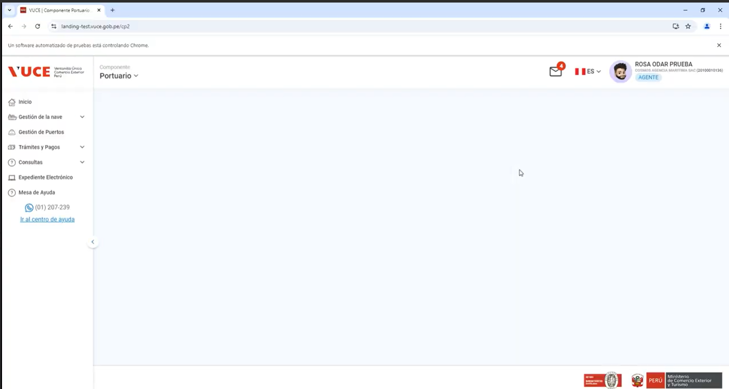

P2. Ingresar menú de opciones del sistema VUCE CP 2.0: Gestión de la Nave
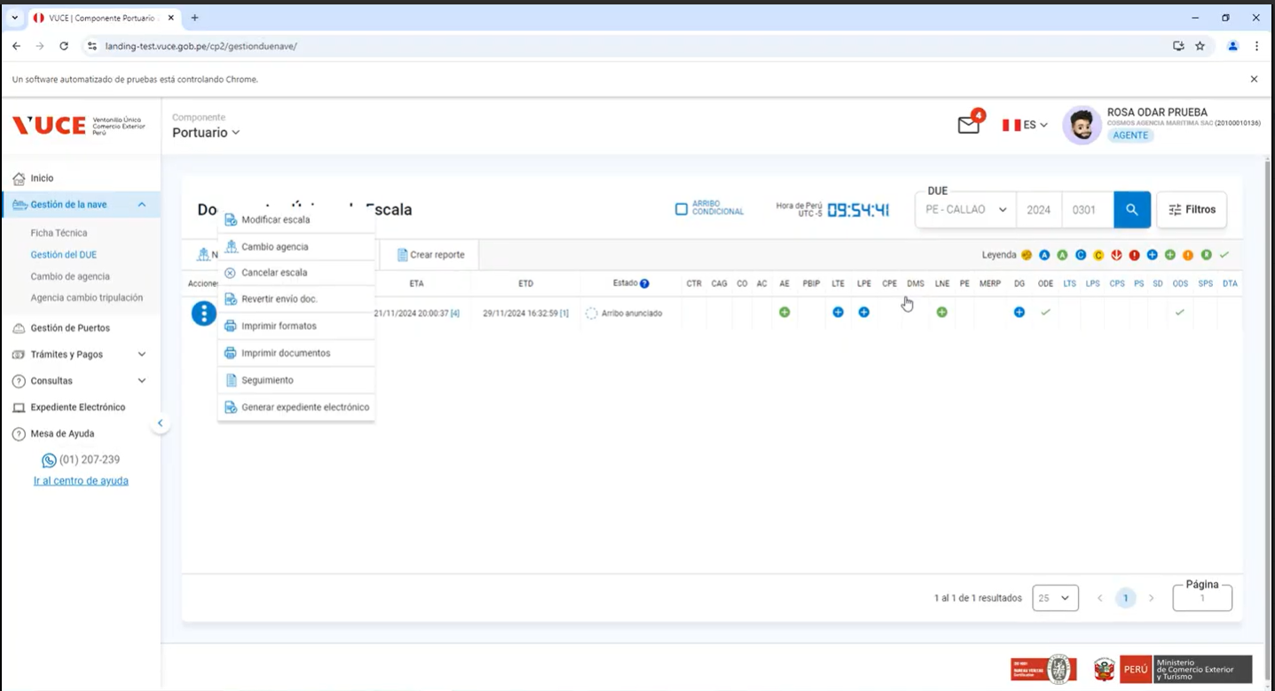
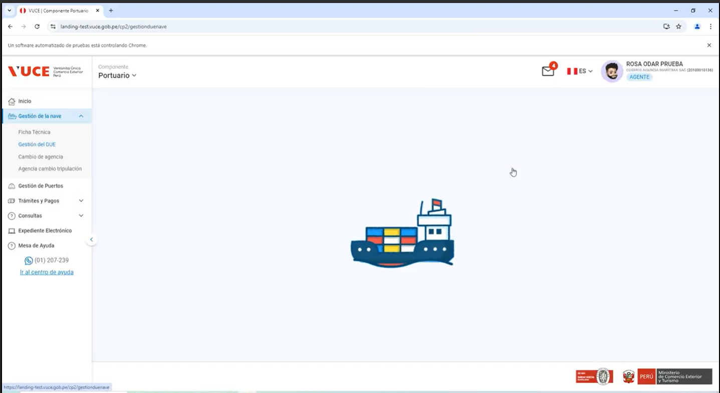

P3. Seleccionar la subopción del submenú “Gestion del DUE” - Opcion eliminar todos

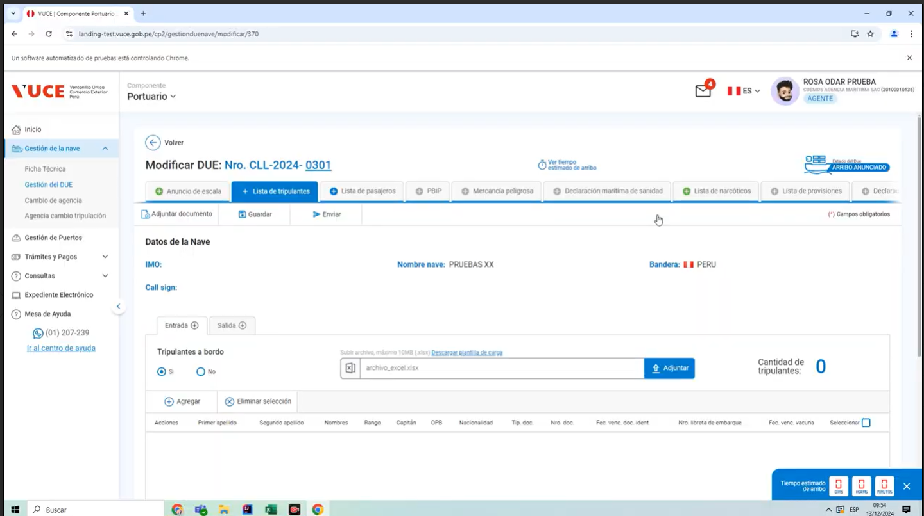
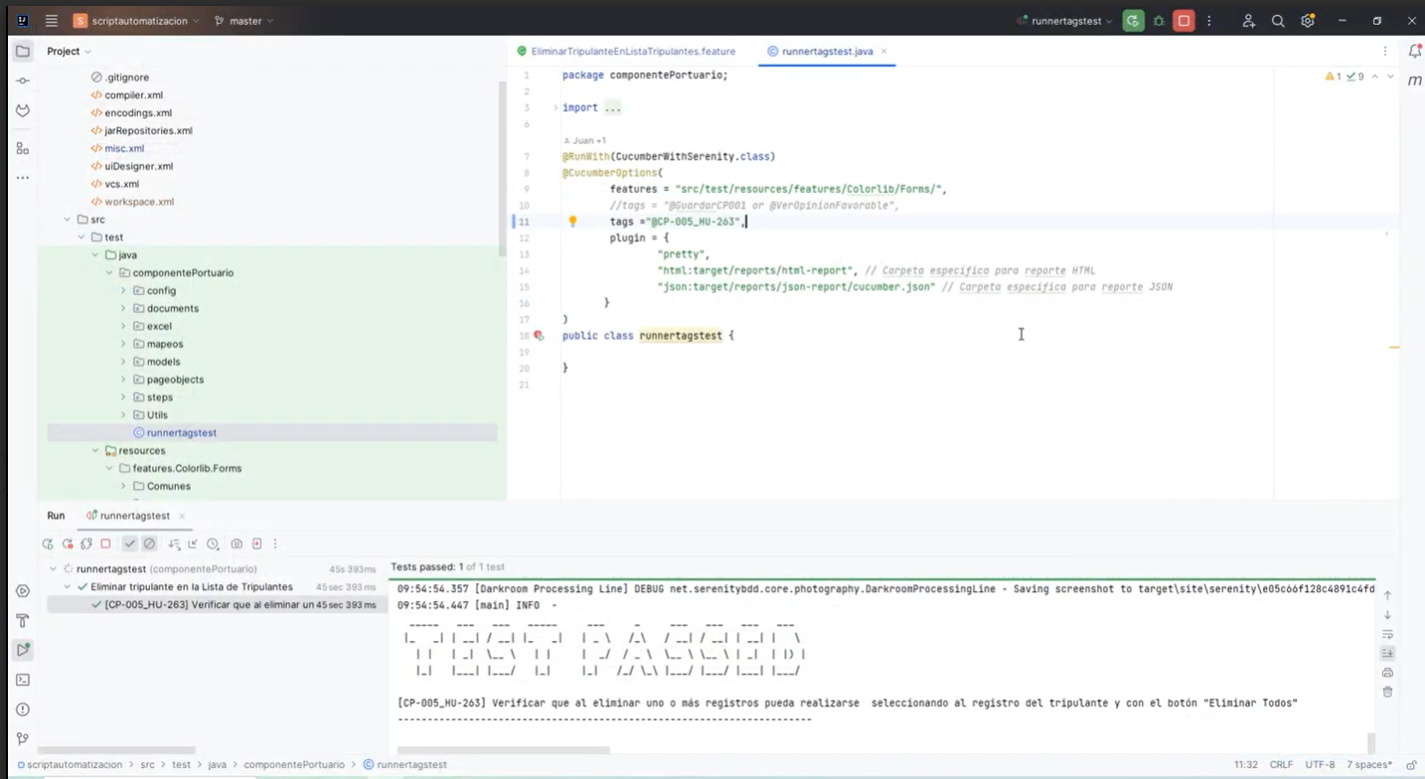
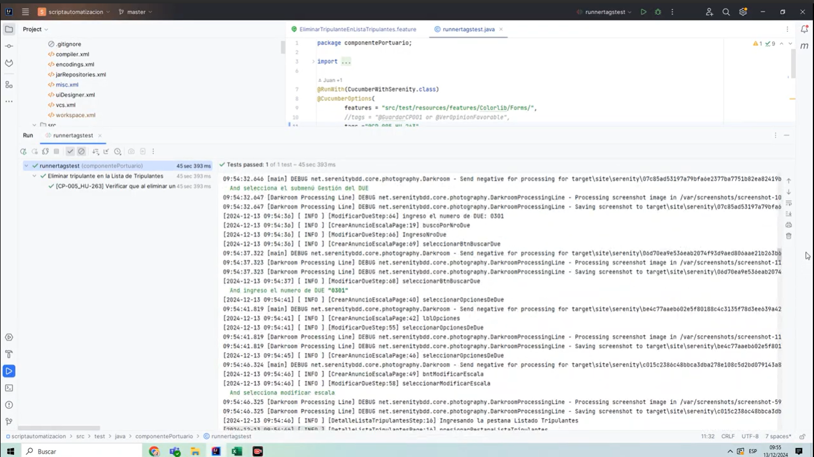

RESULTADO CONFORME

